상품제안서
안티바이러스 방역키트 프리미엄 | 상품코드: S15488

 |  |  |  |  |  |  | 02-713-8555 | www.synergygift.co.kr
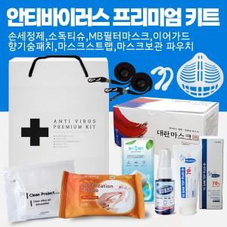

【상세/제작정보】 | <p>&nbsp;</p><p>1. 국내산 MB필터 마스크</p><p>2. 마스크 분실걱정 없는, 탈착이 쉬운 마스크스트랩</p><p>3. 의약용 알코올인 이소프로필 알코올 살균티슈</p><p>4. 알코올70% 살균99% 의약외품 손소독제</p><p>5. 지퍼백으로 개폐가 편리하며 실리카겔로 제습, 냄새제거 위생적으로 보관할수있는 파우치</p><p>&nbsp;</p><p>국내산 제품으로 믿을수 있는 상품군입니다</p><p>현재 이슈되는 바이러스 방지 상품으로 꼭 필요한 상품군만 모았습니다</p><p>선물용 박스 케이스로 되어있어 주변에 선물하기 좋습니다​&nbsp;</p>

【인쇄/포장옵션】 | 스티커 / 시판박스

【공급단가】 | 수량 | 50~ | 100~ | 300~ | 500~ | 1,000~
*VAT별도 | 단가 | 20,870원 | 20,090원 | 19,320원 | 18,550원 | 18,080원

【상품 URL】 | https://www.synergygift.co.kr:443/src/goods_detail.php?gdno=18107

